INTRANET
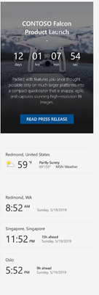
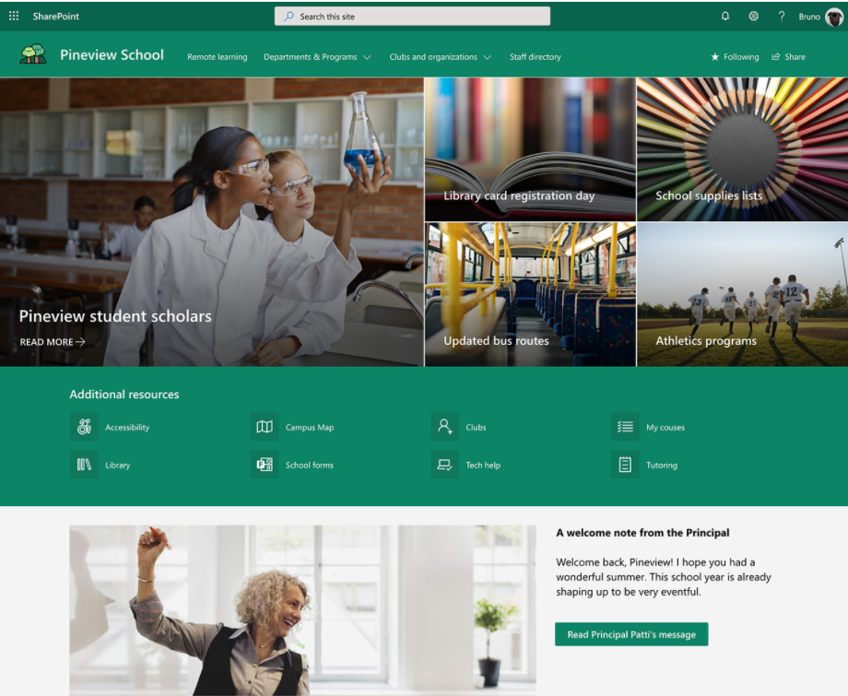
Catalogue Produit
Consulter catalogue digital
Marketing
Consulter les videos officielles
un INTRANET | Accès interne uniquement
 |  | Création d'un site intranet sharepoint

 |  | Il peut y avoir des sous-menu

Quelques indicateurs
Sécurité , ...
Degrenne dans la presse
Consulter les revues de presse

 |  | chaque boite dirige vers un site sharepoint

Newsletters
Consulter les bulletins mensuels
RH
Consulter les documents d'entreprise

BDESE
Accès restreint
Portail
vers d'autres sites non public (site d'équipe)
 |  | Une section texte pour mettre des infos pratiques , annonces ,….

Organigramme
Sécurité
Site, Cyber

RH partage extèrieur
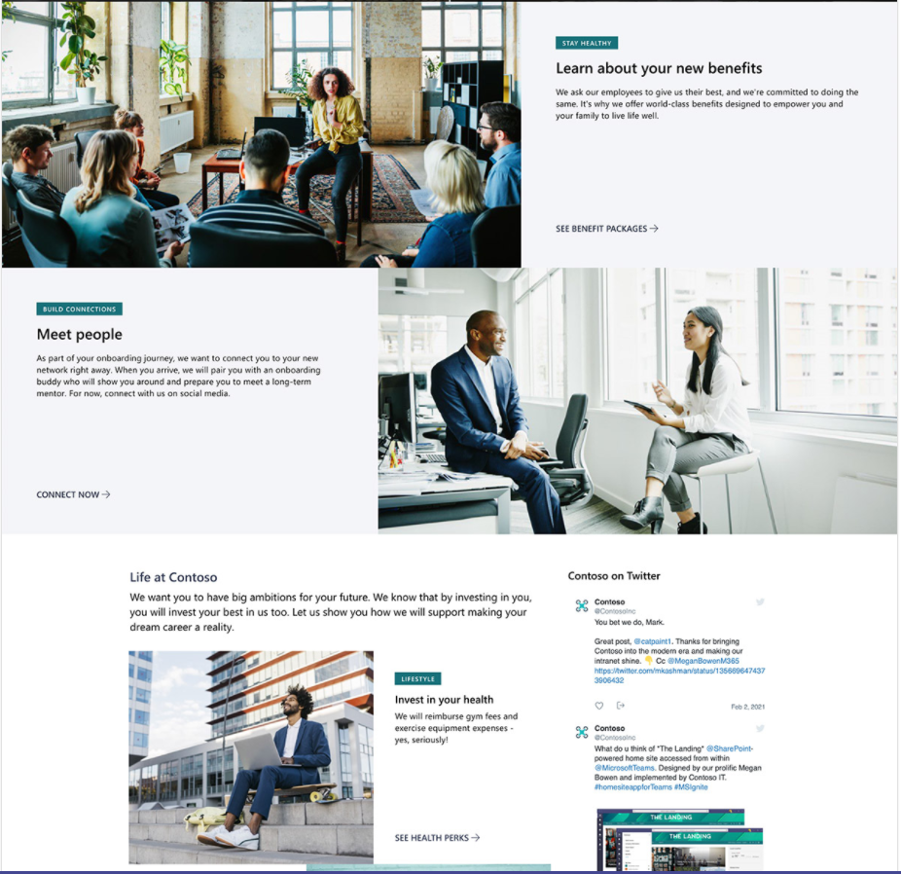
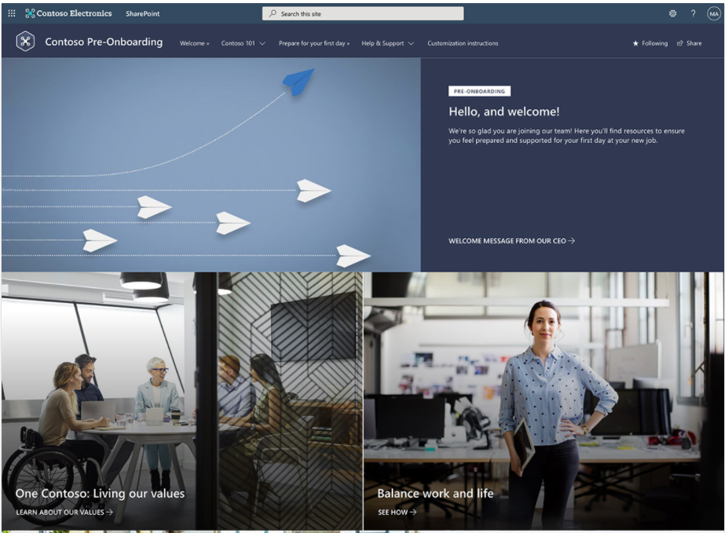
Partage vers l'extèrieur (étudier les options de sécurité : code unique, captcha, lien avec autorisation ...) |  | https://lookbook.microsoft.com/details/8fefcc9a-7ca4-457f-bd10-acee3ae63b63

site de partage de documents RH

une page simple avec les documents partagés par le RH avec des personnes extèrieures

Mettre tous les documents qui doivent être transmis quand nouvelle embauche mais sans email Degrenne
Rien de confidentiel

Caroline S
arborescence
Chaque lien ne donne accès qu'à une brique
Cadre / Non cadre | Métallurgie
Cadre / Non cadre | Commerce de Détail non alimentaire
Cadre / Non cadre | Céramique
Cadre / Non cadre | Grand Magasin

Puis organiser par théme à l'intérieur de chacun des sites

